Übersicht
 | Wichtig für die Änderungsmitteilung und für den Lebenslauf

 | Pfad Bilder: | G:\Projekte\1770xxx\1770148\00_Daten\010_Anfrage\0001_170609_ANF_SHE\01_CAD_Kunde\A2977205100_200
 | Pfad gültige Daten: | G:\Projekte\1770xxx\1770148\00_Daten\010_Anfrage\0001_170609_ANF_SHE\01_CAD_Kunde\A2977205100_200
 | Pfad gültige Zeichnung: | G:\Projekte\1770xxx\1770148\00_Daten\010_Anfrage\0001_170609_ANF_SHE\01_CAD_Kunde\A2977205100_200

Erforderliche Einstellungen bei Office 2013!

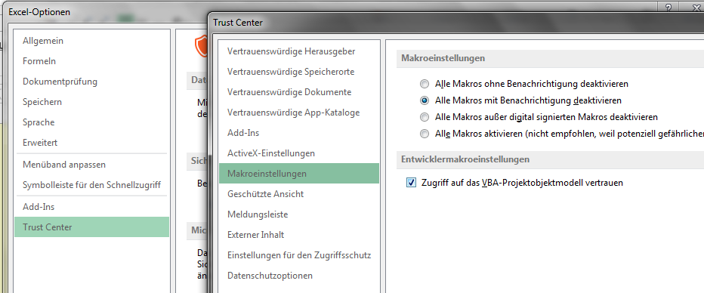
 | Hinweise

 | 1. Die Namen der Tabellenblätter mit den Kürzeln ("Tb ", "AeM ", "Teammitglieder", "Liste", "Buttons" und "Einstellungen") nicht umbenennen. Die Reihenfolge sollte ebenfalls nicht geändert werden. 2. Der Änderungsindex 3D ist ein vom Ersteller vorgegebener Index, der für die Historie des Lebenslauf benötigt wird, unabhängig vom OEM-Index. Sobald ein Stand für ein Bauteil eingefroren werden soll, ist der 3D-Index um eine Ziffer zu erhöhen. 3. Die EDV-Nummer wird benötigt, weil daraus der Name der jeweiligen Lebensläufe generiert wird. 4. Sollte keine EDV-Nummer bekannt sein, so ist hier eine "Dummy"-Nummer einzusetzen, die eindeutig ist. D.h. die Nummer darf nur einmal in der Stückliste vorkommen. Bspw. 2-xxx1. Mit EDV Nummer: 2_7841 Ohne EDV Nummer: E_1101 5. Der Pfad Bilder kann optional benutzt werden. Wenn Bilder von einem bestimmten Ort vom Netz geladen werden sollen, dann bitte diesen Pfad eintragen. Ansonsten wird ein Standardpfad gewählt. 6. Der Pfad gültige Daten ist ebenfalls optional, spart je nachdem aber Schreibarbeit, da die Felder in der Änderungsmitteilung automatisch gefüllt werden. 7. Der Pfad gültige Zeichnung ist ebenfalls optional, spart je nachdem aber Schreibarbeit, da die Felder in der Änderungsmitteilung automatisch gefüllt werden. 8. Unter "Änderungsnummer Kunde: Bemerkung" sollte, wenn bekannt, zuerst die Nummer eingetragen werden, die die Änderungmitteilung des Kunden darstellt. Siehe Kommentar im Feld "Änderungsnummer Kunde: Bemerkung" 9. Im Feld hinter "Beschreibung in Änderungsmitteilung erfassen?" auf dem jeweiligen Lebenslauf ein "x" eintragen, wenn dieses Feld in der Änderungsmitteilung erfasst werden soll. Wenn Bereiche vom Lebenslauf noch nicht in einer Änderungsmitteilung erfasst wurden, so ist die Registerfarbe "Gelb". Wenn Bereiche durch ein "X" gekennzeichnet wurden und sind noch nicht erfasst, so ist die Registerfarbe "Rot". Sollten alle Bereiche eines

Stückliste
Projekt-Nr.:
1170326
Teil-Nr.:
XXXXXXX
Bezeichnung:
ZB Türrahmen
Kunde:
Daimler
Modell:
XxXxX
Datum:
xx.xx.xxxx
F0PE006D
Stückliste Produktentwicklung
QM-Formblatt
Ersteller:
Kurth
Verteiler:
Projektteam
 |  |  |  |  |  | F0PE006C Stückliste Produktentwicklung |  |  |  |  |  |  |  |  |  |  | QM-Formblatt
Projekt-Nr: |  |  |  |  | 1770148 | Projektbezeichnung: |  | ZB VERSTAERKUNG BORDKANTE AU LI_RE |  |  |  |  |  |  |  |  | Datum: | 2017-06-12
Kundenteil-Nr.: |  |  |  |  | A2977205100_200 | Kunde: |  | Daimler |  |  |  |  |  |  |  |  | Modell:
Ersteller: |  |  |  |  | Heuel | Verteiler: |  |  |  |  |  |  |  |  |  |  | Sprache: | Deutsch / German
ZB-Bauteile (X kennzeichnet ZB, Ziffern kennzeichnen die Anzahl ET) | UZB's (U) mit ET's (Anzahl pro UZB) oder ET's mit Anzahl |  | Gleichteil (G) Spiegelbildlich vorhand. (S) Mehrfachverwendung (M) | L+W EDV-Nummer | Benennung / Name | Kunden- Teilnummer / Customer part no. | Änderungsnummer Kunde / customer number | Index 3D Kunde / customer index 3D | Index 2D Kunde / customer index 2D | Artikelnummer / Partnumber | 3D-Datenindex | Zg-Änderungsindex | D-Teil | Werkstoff / Material | Oberflächen/ Coating | Materialstärke / Thickness | Einzelgewicht / Unit weight | Gesamtgewicht / Total weight | Bemerkung / Remarks | Änderungsdatum ZG / release date Drawing |  | Lebenslauf erstellen? | Name Tabellenblatt | Dateibenennung der einzelnen Bauteile | Letzte Aktion/ last action | Neue EDV-Nummer / new EDV-number | Neuer Name Tabellenblatt | Bauteilkennzeichnung
1 | X |  | S |  | ZB VERSTAERKUNG BORDKANTE AU LI | A2977205100 |  | 0002.08 | 0002 | E1000 | 1 | A |  |  |  |  | 1,658.0g | 1,658.0g |  |  | 1 | Ja / Yes | Tb E1000 | 1770148_E1000_1_A2977205100_0002.08_0002_ZB_VERSTAERKUNG_BORDKANTE_AU_LI | Vorhandenen LL überschreiben |  |  | 17148-E1000
 | 1 |  | S |  | ZB VERSTAERKUNG AU LI BORDKANTE | A2977207100 |  | 0002.03 | 0002 | E1100 | 1 | A |  |  |  |  | 1,155.0g | 1,155.0g |  |  | 1 | Ja / Yes | Tb E1100 | 1770148_E1100_1_A2977207100_0002.03_0002_ZB_VERSTAERKUNG_AU_LI_BORDKANTE | Vorhandenen LL überschreiben
 |  | 1 | S |  | VERSTAERKUNG BORDKANTE AU LI | A2977220900 |  | 0002.02 | 0002 | E1001 | 1 | A |  | AL-LEG. MBN 11253-1- AL6-HDI-TZ-U +T4 |  | 1.50mm | 1,135.0g | 1,135.0g |  |  | 1 | Ja / Yes | Tb E1001 | 1770148_E1001_1_A2977220900_0002.02_0002_VERSTAERKUNG_BORDKANTE_AU_LI | Vorhandenen LL überschreiben |  |  | 17148-E1001
 |  | 4 | M |  | STANZMUTTER MBN 10322-M 6-6G-ST DBL8451.76 | N000000004315 |  | 0002.01 | 0001 | E9000 | 1 | A |  | STAHL - Lieferantenangabe |  |  | 5.0g | 20.0g |  |  | 1 | Ja / Yes | Tb E9000 | 1770148_E9000_1_N000000004315_0002.01_0001_STANZMUTTER_MBN_10322-M_6-6G-ST_DBL8451.76 | Vorhandenen LL überschreiben
 | 1 |  | S |  | VERSTAERKUNG LI AUSSENSPIEGEL | A2977221300 |  | 0002.12 | 0001 | E1002 | 1 | A |  | AL-LEG. MBN 11253-1- Al5-STD-TZ-E +O/H111 |  | 2.00mm | 503.0g | 503.0g |  |  | 1 | Ja / Yes | Tb E1002 | 1770148_E1002_1_A2977221300_0002.12_0001_VERSTAERKUNG_LI_AUSSENSPIEGEL | Vorhandenen LL überschreiben |  |  | 17148-E1002
 | 1 |  | S |  | VE_ZB VERSTAERKUNG BORDKANTE AU LI | A2977205100_1 |  |  |  | E8000 | 1 |  |  | z.B Betamate 1630 und vergleichbar, Farbe rot |  |  | 0.0g | 0.0g | 11 Schweißpunkte 4x Kleben 500mm gesamt |  | 1 | Ja / Yes | Tb E8000 | 1770148_E8000_1_A2977205100_1_VE_ZB_VERSTAERKUNG_BORDKANTE_AU_LI | Vorhandenen LL überschreiben

1 | X |  | S |  | ZB VERSTAERKUNG BORDKANTE AU RE | A2977205200 |  | 0002.06 | 0002 | E2000 | 1 | Siehe LI Bauteil |  |  |  |  |  |  |  |  |  | Nein / No | Tb E2000 | 1770148_E2000_1_A2977205200_0002.06_0002_ZB_VERSTAERKUNG_BORDKANTE_AU_RE |  |  |  | 17148-E2000
 | 1 |  | S |  | ZB VERSTAERKUNG AU RE BORDKANTE | A2977207200 |  | 0002.02 | 0002 | E2100 | 1 | Siehe LI Bauteil |  |  |  |  |  |  |  |  |  | Nein / No | Tb E2100 | 1770148_E2100_1_A2977207200_0002.02_0002_ZB_VERSTAERKUNG_AU_RE_BORDKANTE |  |  |  | 17148-E2100
 |  | 1 | S |  | VERSTAERKUNG BORDKANTE AU RE | A2977221000 |  | 0002.01 | 0002 | E1001 | 1 | Siehe LI Bauteil |  |  |  |  |  |  |  |  | 1 | Nein / No | Tb E1001 | 1770148_E1001_1_A2977221000_0002.01_0002_VERSTAERKUNG_BORDKANTE_AU_RE |  |  |  | 17148-E1001
 |  | 4 | M |  | STANZMUTTER MBN 10322-M 6-6G-ST DBL8451.76 | N000000004315 |  | 0002.01 | 0001 | E9000 | 1 | Siehe Erstverwendung |  |  |  |  |  |  |  |  | 1 | Nein / No | Tb E9000 | 1770148_E9000_1_N000000004315_0002.01_0001_STANZMUTTER_MBN_10322-M_6-6G-ST_DBL8451.76 |  |  |  | 17148-E9000
 | 1 |  | S |  | VERSTAERKUNG RE AUSSENSPIEGEL | A2977221400 |  | 0001.13 | 0001 | E2002 | 1 | Siehe LI Bauteil |  |  |  |  |  |  |  |  |  | Nein / No | Tb E2002 | 1770148_E2002_1_A2977221400_0001.13_0001_VERSTAERKUNG_RE_AUSSENSPIEGEL |  |  |  | 17148-E2002
 | 1 |  | S |  | VE_ZB VERSTAERKUNG BORDKANTE AU RE | A2977205200_1 |  |  |  | E8001 | 1 | Siehe LI Bauteil |  |  |  |  |  |  |  |  |  | Nein / No | Tb E8001 | 1770148_E8001_1_A2977205200_1_VE_ZB_VERSTAERKUNG_BORDKANTE_AU_RE |  |  |  | 17148-E8001

 |  |  |  |  | S

blaue Texte = Veraenderungen zum vorherigen Stand

DS1 Merkmal = Überprüfung der Bauteilverbindungen
DS2 Merkmal = Materialgüte
DS3 Merkmal = Materialstärke

Tb E1000
Artikelnummer: | D-Index | Z-Index | Kd-Nr. | Benennung
 | 3D | 2D | A2977205100 | ZB VERSTAERKUNG BORDKANTE AU LI
E1000 | 1 | A | Änd.-Nr. Kunde: | Kd.-Index: | Kd.-ZGS | Datum Zg.
Erfassungsdatum des LL: | 2017-06-14 |  |  | 0002.08 | 0002

EDV-Nr.: |  |  | EDV-Nr. alt:

Gleicht. (G) / Gesp. (S) / Mehrfachv. (M): |  | S | Anzahl Teile pro ZSB:
Werkstoff: |  |  | Materialstärke:
Oberfläche: |  |  | Gewicht ET: |  | 1658g
D-Teil:

Verbindungsverfahren: |  |  | Anzahl Verbindungen:
Material Naht: |  |  | Effektive Nahtlänge:

Änderungsbeschreibung:

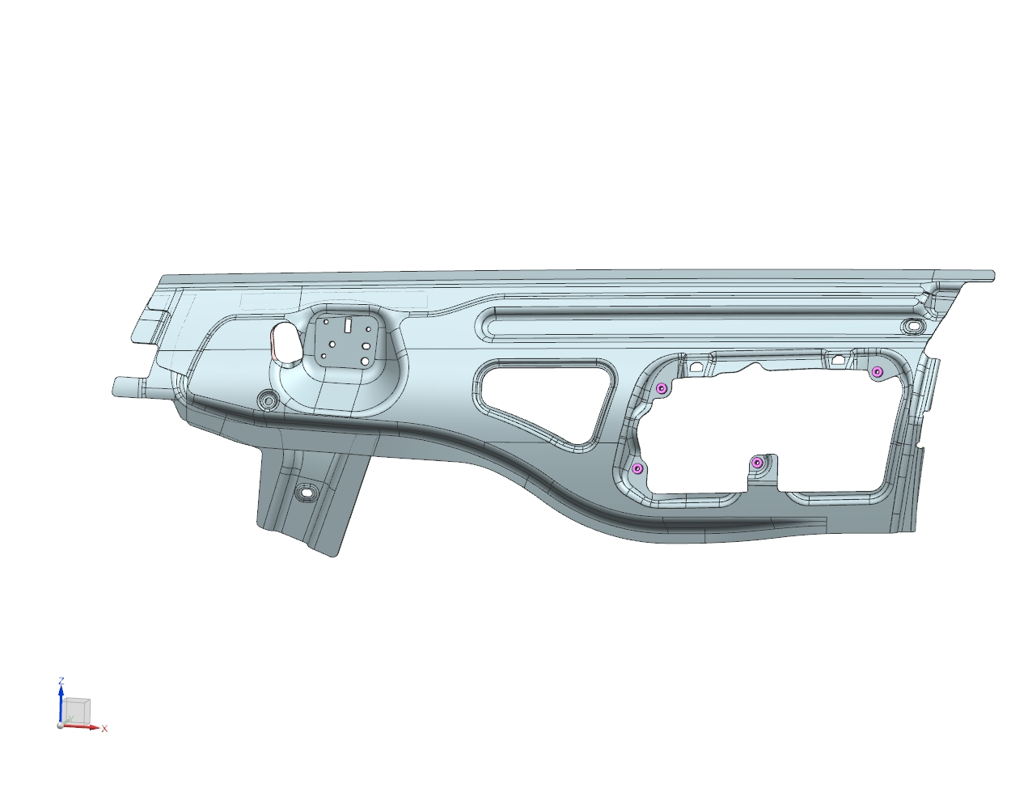 Hier klicken, um Bild einzufügen

Beschreibung in Änderungsmitteilung erfassen? |  |  | Erfassungsdatum der Änderungsmitteilung:

Status: |  |  | Gültig / Valid

Tb E1100
Artikelnummer: | D-Index | Z-Index | Kd-Nr. | Benennung
 | 3D | 2D | A2977207100 | ZB VERSTAERKUNG AU LI BORDKANTE
E1100 | 1 | A | Änd.-Nr. Kunde: | Kd.-Index: | Kd.-ZGS | Datum Zg.
Erfassungsdatum des LL: | 2017-06-14 |  |  | 0002.03 | 0002

EDV-Nr.: |  |  | EDV-Nr. alt:

Gleicht. (G) / Gesp. (S) / Mehrfachv. (M): |  | S | Anzahl Teile pro ZSB:
Werkstoff: |  |  | Materialstärke:
Oberfläche: |  |  | Gewicht ET: |  | 1155g
D-Teil:

Verbindungsverfahren: |  |  | Anzahl Verbindungen:
Material Naht: |  |  | Effektive Nahtlänge:

Änderungsbeschreibung:

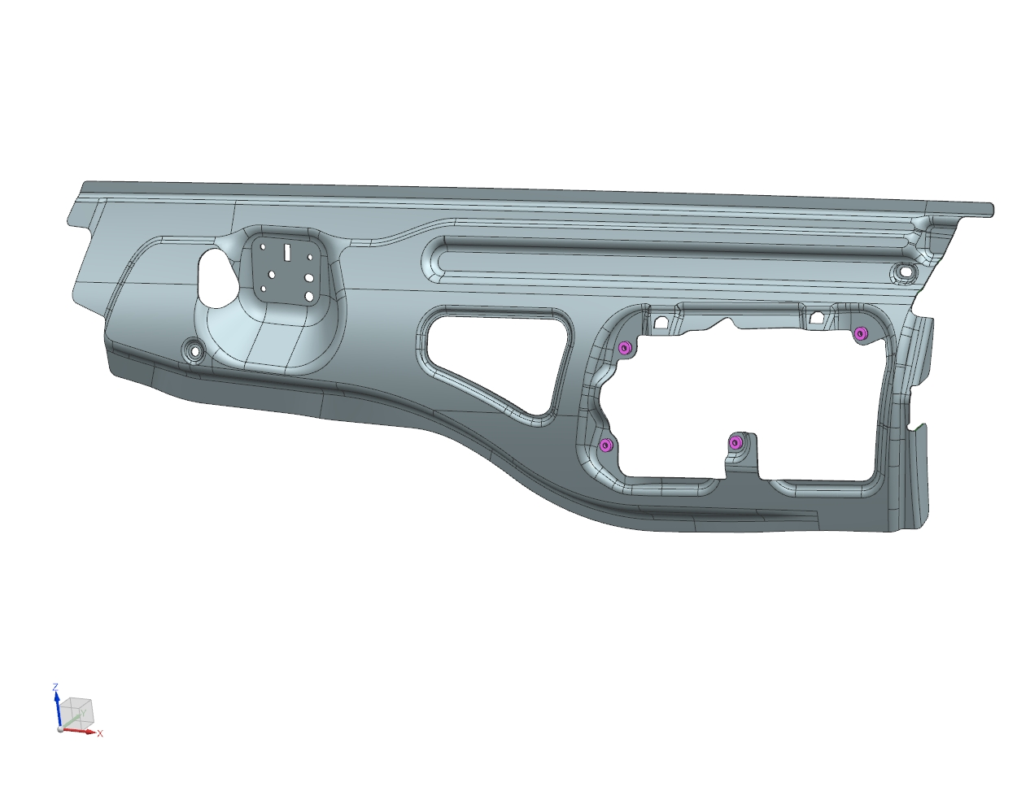 Hier klicken, um Bild einzufügen

Beschreibung in Änderungsmitteilung erfassen? |  |  | Erfassungsdatum der Änderungsmitteilung:

Status: |  |  | Gültig / Valid

Tb E1001
Artikelnummer: |  | D-Index | Z-Index | Kd-Nr. | Benennung
 |  | 3D | 2D | A2977220900 | VERSTAERKUNG BORDKANTE AU LI
E1001 |  | 1 | A | Änd.-Nr. Kunde: | Kd.-Index: | Kd.-ZGS | Datum Zg.
Erfassungsdatum des LL: |  | 2017-06-14 |  |  | 0002.02 | 0002

EDV-Nr.: |  |  |  | EDV-Nr. alt:

Gleicht. (G) / Gesp. (S) / Mehrfachv. (M): |  |  | S | Anzahl Teile pro ZSB:
Werkstoff: | AL-LEG. MBN 11253-1- AL6-HDI-TZ-U +T4 |  |  | Materialstärke: |  | 1.50mm
Oberfläche: |  |  |  | Gewicht ET: |  | 1135g
D-Teil:

Verbindungsverfahren: |  |  |  | Anzahl Verbindungen:
Material Naht: |  |  |  | Effektive Nahtlänge:

Änderungsbeschreibung:

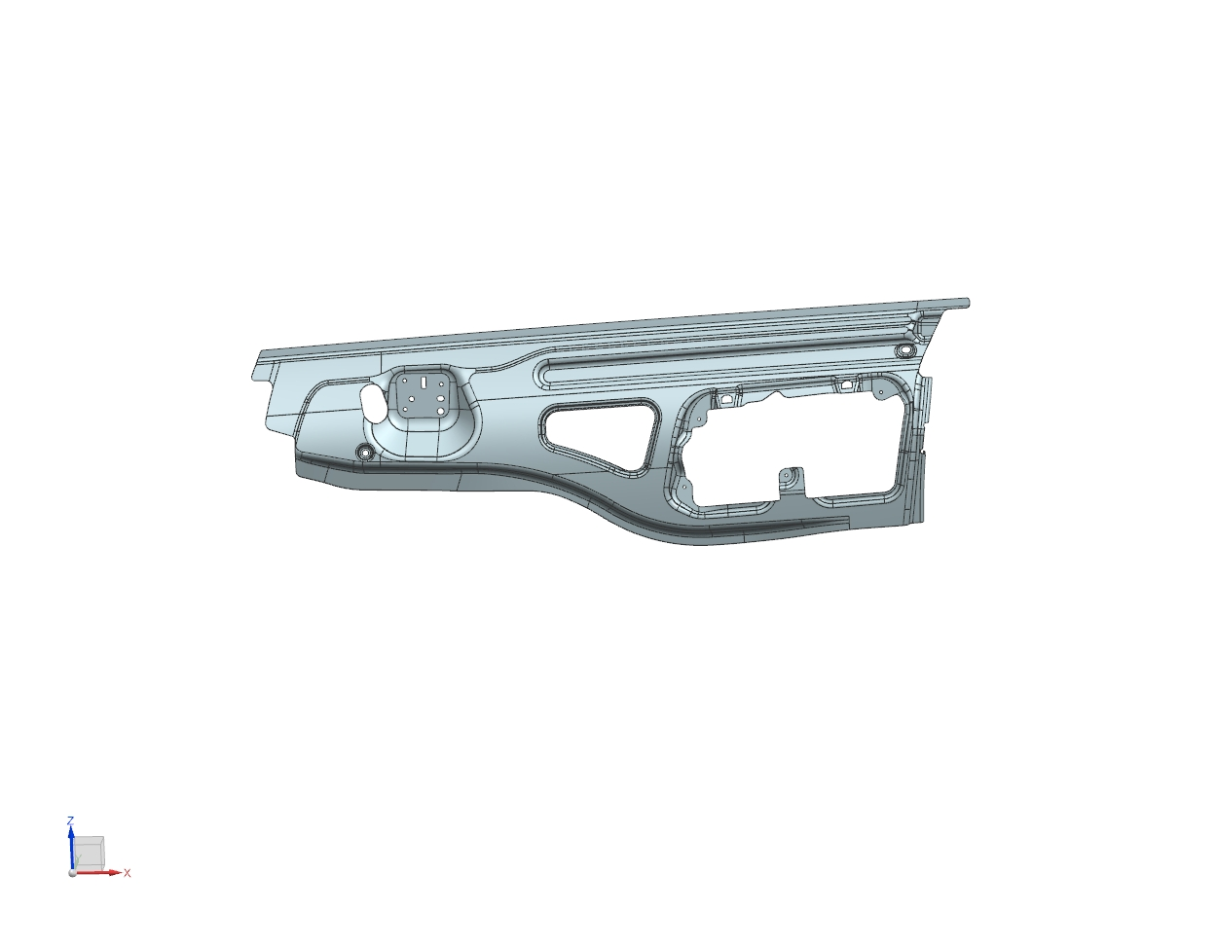 Hier klicken, um Bild einzufügen

Beschreibung in Änderungsmitteilung erfassen? |  |  |  | Erfassungsdatum der Änderungsmitteilung:

Status: |  |  |  | Gültig / Valid

Tb E1002
Artikelnummer: |  | D-Index | Z-Index | Kd-Nr. | Benennung
 |  | 3D | 2D | A2977221300 | VERSTAERKUNG LI AUSSENSPIEGEL
E1002 |  | 1 | A | Änd.-Nr. Kunde: | Kd.-Index: | Kd.-ZGS | Datum Zg.
Erfassungsdatum des LL: |  | 2017-06-14 |  |  | 0002.12 | 0001

EDV-Nr.: |  |  |  | EDV-Nr. alt:

Gleicht. (G) / Gesp. (S) / Mehrfachv. (M): |  |  | S | Anzahl Teile pro ZSB:
Werkstoff: | AL-LEG. MBN 11253-1- Al5-STD-TZ-E +O/H111 |  |  | Materialstärke: |  | 2.00mm
Oberfläche: |  |  |  | Gewicht ET: |  | 503g
D-Teil:

Verbindungsverfahren: |  |  |  | Anzahl Verbindungen:
Material Naht: |  |  |  | Effektive Nahtlänge:

Änderungsbeschreibung:

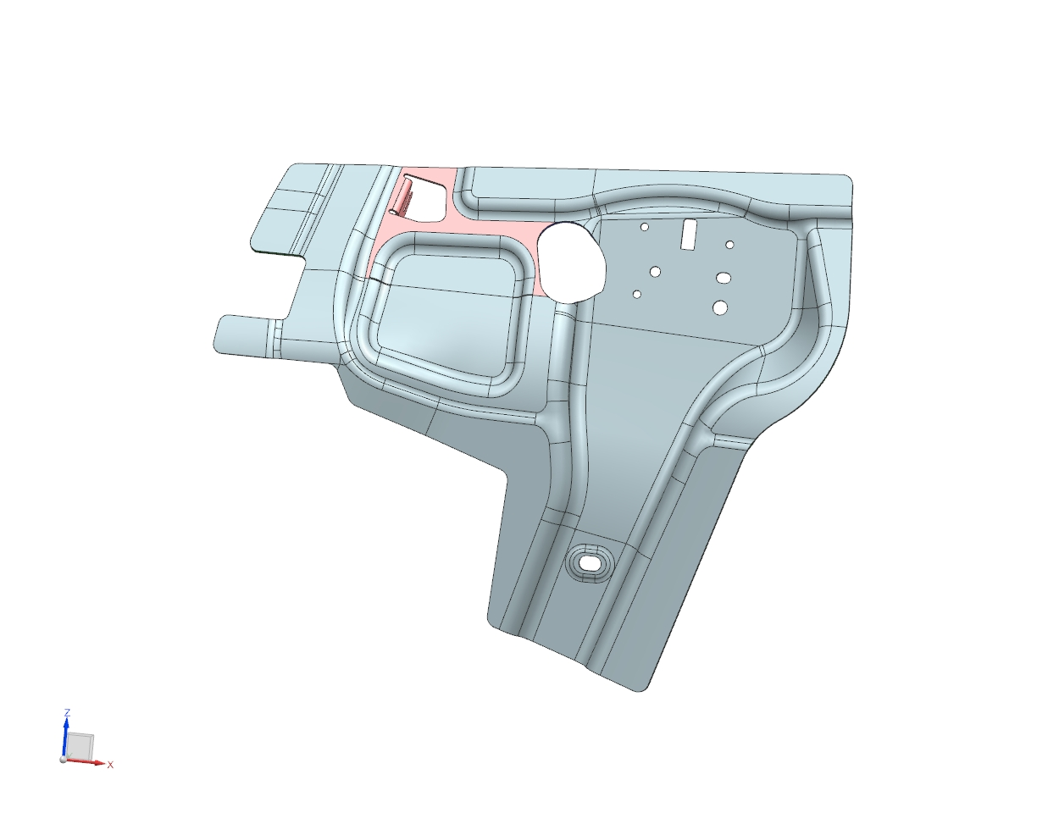 Hier klicken, um Bild einzufügen

Beschreibung in Änderungsmitteilung erfassen? |  |  |  | Erfassungsdatum der Änderungsmitteilung:

Status: |  |  |  | Gültig / Valid

Tb E9000
Artikelnummer: |  | D-Index | Z-Index | Kd-Nr. | Benennung
 |  | 3D | 2D | N000000004315 | STANZMUTTER MBN 10322-M 6-6G-ST DBL8451.76
E9000 |  | 1 | A | Änd.-Nr. Kunde: | Kd.-Index: | Kd.-ZGS | Datum Zg.
Erfassungsdatum des LL: |  | 2017-06-14 |  |  | 0002.01 | 0001

EDV-Nr.: |  |  |  | EDV-Nr. alt:

Gleicht. (G) / Gesp. (S) / Mehrfachv. (M): |  |  | M | Anzahl Teile pro ZSB:
Werkstoff: | STAHL - Lieferantenangabe |  |  | Materialstärke:
Oberfläche: |  |  |  | Gewicht ET: |  | 5g
D-Teil:

Verbindungsverfahren: |  |  |  | Anzahl Verbindungen:
Material Naht: |  |  |  | Effektive Nahtlänge:

Änderungsbeschreibung:

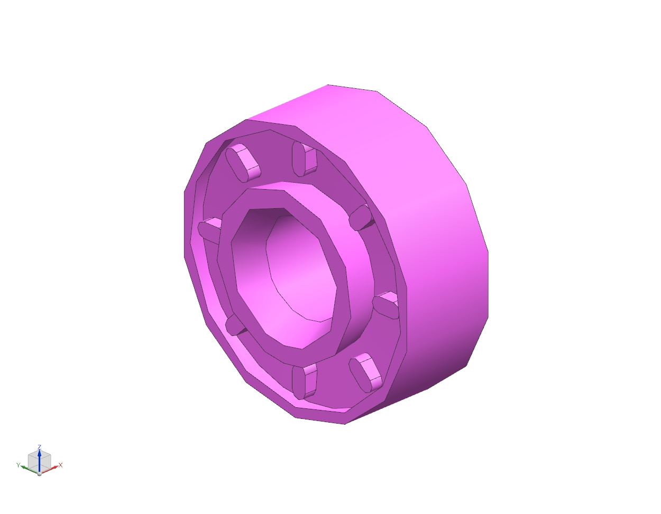 Hier klicken, um Bild einzufügen

Beschreibung in Änderungsmitteilung erfassen? |  |  |  | Erfassungsdatum der Änderungsmitteilung:

Status: |  |  |  | Gültig / Valid

Tb E8000
Artikelnummer: |  | D-Index | Z-Index | Kd-Nr. | Benennung
 |  | 3D | 2D | A2977205100_1 | VE_ZB VERSTAERKUNG BORDKANTE AU LI
E8000 |  | 1 |  | Änd.-Nr. Kunde: | Kd.-Index: | Kd.-ZGS | Datum Zg.
Erfassungsdatum des LL: |  | 2017-06-14

EDV-Nr.: |  |  |  | EDV-Nr. alt:

Gleicht. (G) / Gesp. (S) / Mehrfachv. (M): |  |  | S | Anzahl Teile pro ZSB:
Werkstoff: | z.B Betamate 1630 und vergleichbar, Farbe rot |  |  | Materialstärke:
Oberfläche: |  |  |  | Gewicht ET: |  | 0g
D-Teil:

Verbindungsverfahren: |  |  |  | Anzahl Verbindungen:
Material Naht: |  |  |  | Effektive Nahtlänge:

Änderungsbeschreibung:
11 Schweißpunkte 4x Kleben 500mm gesamt

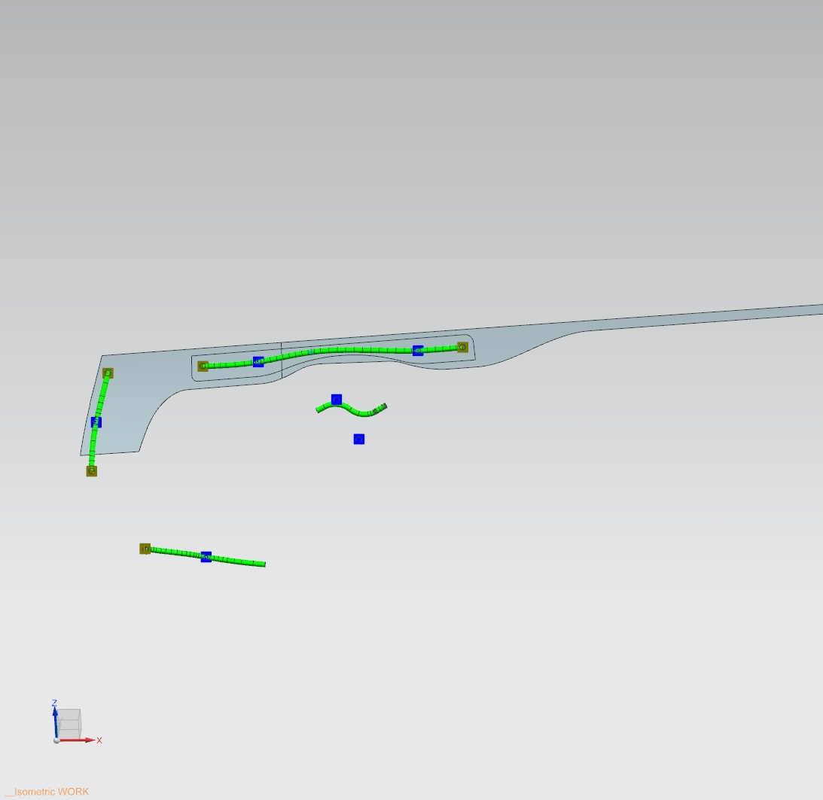 Hier klicken, um Bild einzufügen

Beschreibung in Änderungsmitteilung erfassen? |  |  |  | Erfassungsdatum der Änderungsmitteilung:

Status: |  |  |  | Gültig / Valid

